銷售導入ZOHO
1. 先由PILOT導出 銷貨簿 (報表-庫存-銷貨簿6204), 日期選擇上周日到本周六, 存成CSV檔
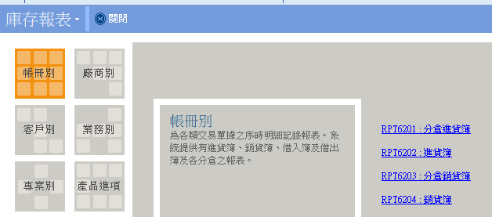

 |  | 點選預覽會跳出類似另存.csv檔的畫面

2. 開啟CSV檔
 | ① 益達帳別需先更改幣別, 按CTRL+H 搜尋RMB 取代成CNY
 | ②最前面插入三欄 (帳別, 帳別代碼, 出貨單號)

 | 代碼那欄需為文字 ALTRA為【 '001】 益達為【 '004】, 益瑞為【 '006】 |  | 006為NTD不用改幣別
 | 出貨號號欄位公式 【=B2&"-"&F2】 |  | *001為CNY也不需要改(待確認)

3. 導入ZOHO
 | ① 如有外幣交易, 需先更改ZOHO匯率 |  | 由https://portal.sw.nat.gov.tw/APGQO/GC331 鍵入匯率 (每月1.11.21日更新)
 | 設置-公司明細-貨幣
 | ② 導入出貨

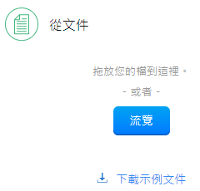
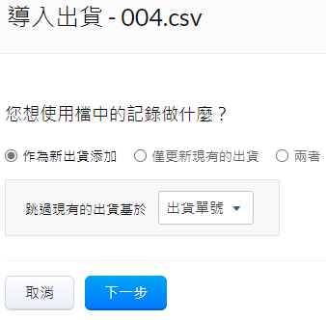

 | 出貨映射的欄位有7欄, 參考如下 (注意日期格式)
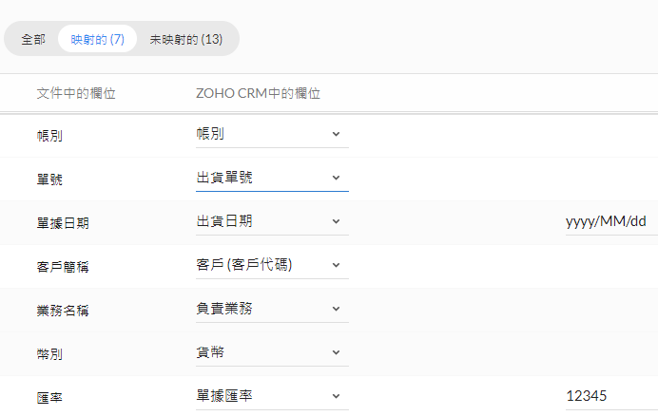

*出貨單號

 | ② 導入出貨明細

 | 導入相同CSV檔, 不用特別選擇跳過選項
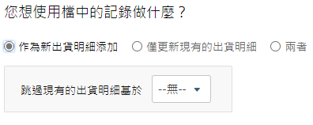

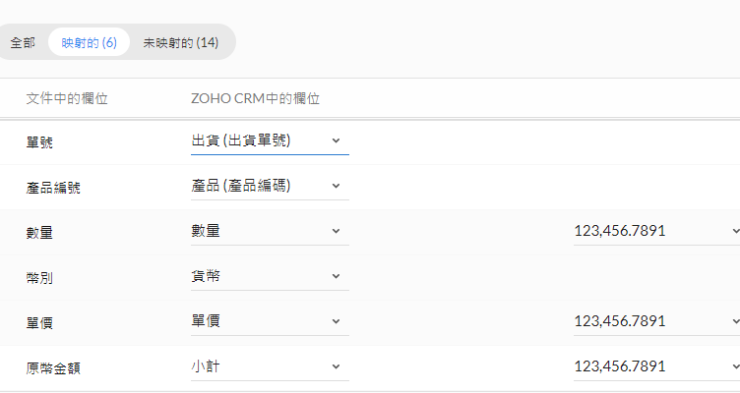
 | 出貨明細映射欄位有6項如下

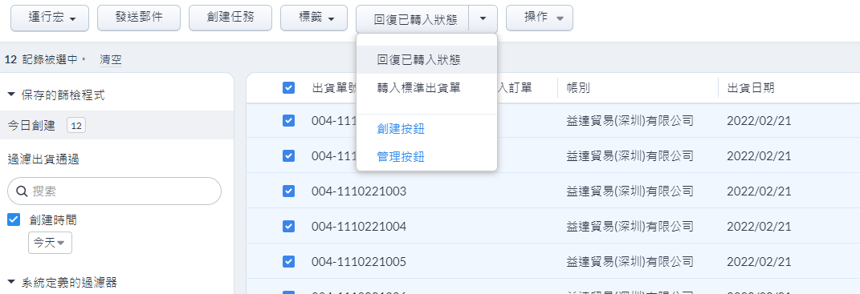
 | ③ 選取今日創建之出貨→ 轉入標準出貨單
 |  |  |  | Filter Today

 | ④ 核對PILOT當月到當周銷售數字
 | 至深度分析

